상품제안서
아놀드파마 75자동이중방풍블랙블루,75자동골프WN 장우산세트 | 상품코드: F26172

 |  |  |  |  |  |  | 02-412-0044 | www.easy1.co.kr
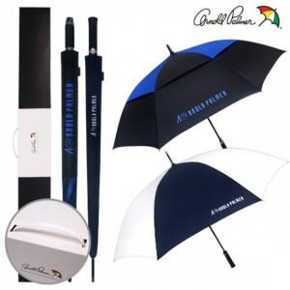

【상세/제작정보】 | 인쇄 별도 문의

【인쇄/포장옵션】 | 실크, 레이저, 스티커, 풀칼라, 원단 1도 / 포장불가능

【공급단가】 | 수량 | 50~ | 100~ | 500~ | 1,000~ | 2,000~
*VAT별도 | 단가 | 27,500원 | 27,060원 | 26,400원 | 25,740원 | 25,300원

【상품 URL】 | https://dev.easy1.co.kr:443/src/goods_detail.php?gdno=26172

